指令及地址
116d2 | 黄胖子撞掉血 | 16=22
9DF08 | 开场英文地址
97f67 | 开场英文地址
2c9b6 | 暴击地址
ff84f3 | 敌人数量

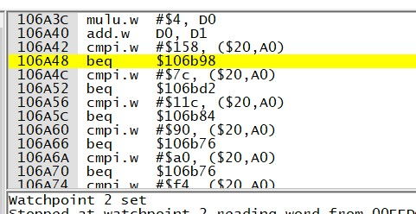
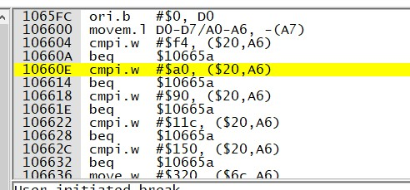
106538、10654e | 1P暴击颜色
10656C、106582 | 2P暴击颜色
1065A0、1065B6 | 3P暴击颜色

10646E、106484 | 前路漫漫版暴击颜色
1064A2、1064B8
1064D6、1064EC

10664A | 路上boss加血指令
106650

10665

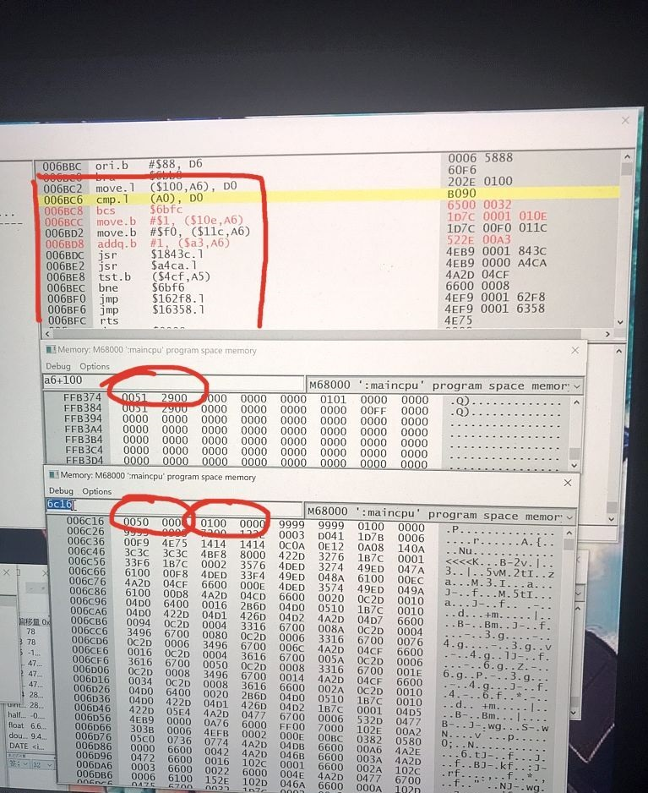
19690、10B0C、10B14 | 美版AB掉血指令

107370、107386 | 致敬JD版暴击颜色
1073A4、1073BA
1073D8、1073EE

1D1182 | 变身代码导入后色板地址

31EAC | 勇士版boss血量库
3.10E+37 | 勇士版boss加血指令3

1048BC | 大神版7boss加血指令

FFB317,命数地址1P， | 6BD8奖命指令
18fd6减命指令
bp断点 6bc2奖命过程指令 | 6c16（奖命时对比的50万与100万分数）
 | FFB374分数地址，1P

三十周年出兵表格
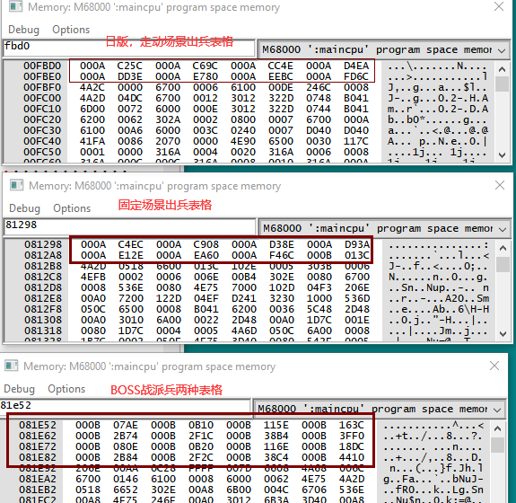
走动场景出兵 |  |  |  | 固定场景出兵 |  |  |  | BOSS战出兵
190000 | 192000 | 194000 | 196000 | 191000 | 193000 | 195000 | 197000 | 1A0000 | 1A1000 | 1A2000 | 1A3000 | 按时间出兵
198000 | 19A000 | 19C000 | 19E000 | 199000 | 19B000 | 19D000 | 19F000 | 1A4600 | 1A5000 | 1A6000 | 1A7000
 |  |  |  |  |  |  |  | 1A0800 | 1A1800 | 1A2800 | 1A3300 | 按心情出兵
 |  |  |  |  |  |  |  | 1A4800 | 1A5600 | 1A6600 | 1A7800

